Gráficos Demandas
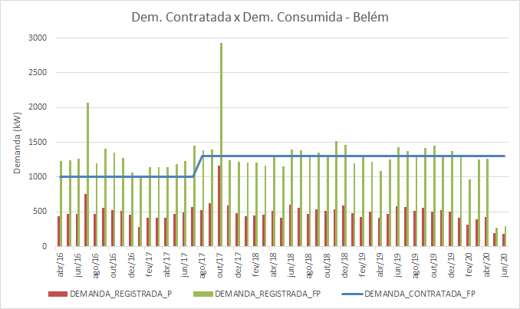
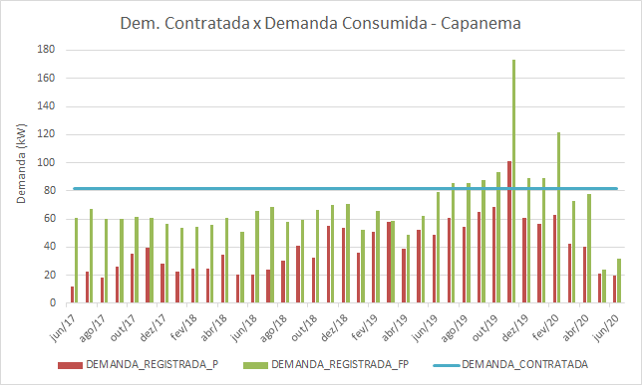

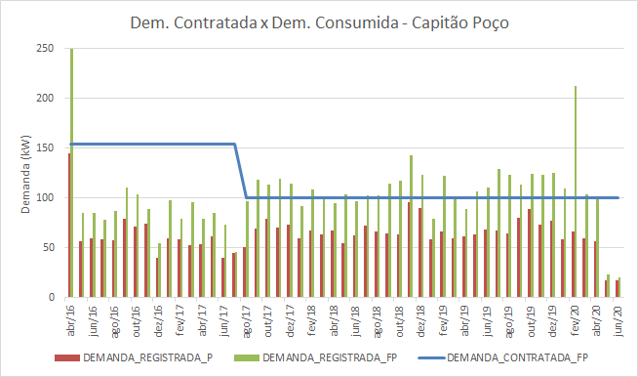
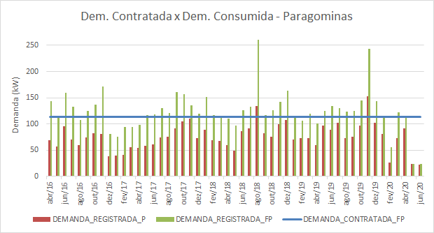

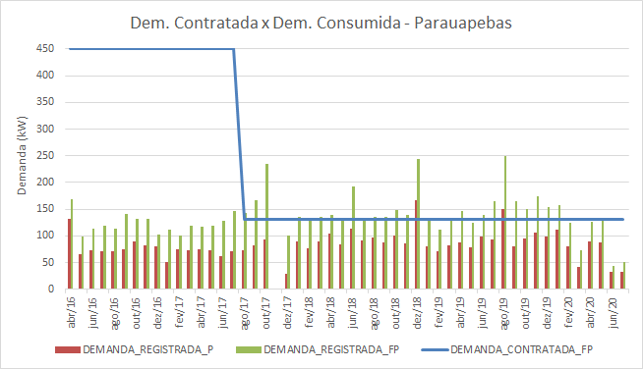
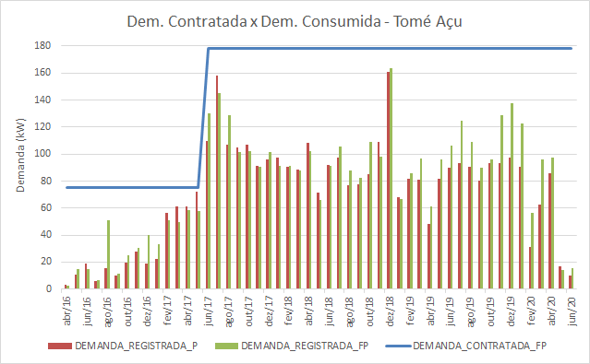

Gráficos Tendências
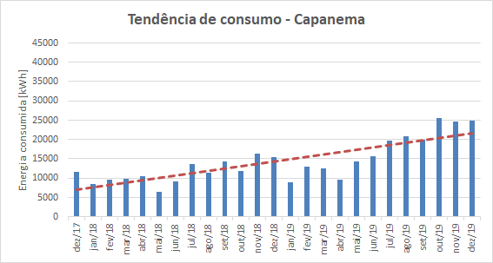
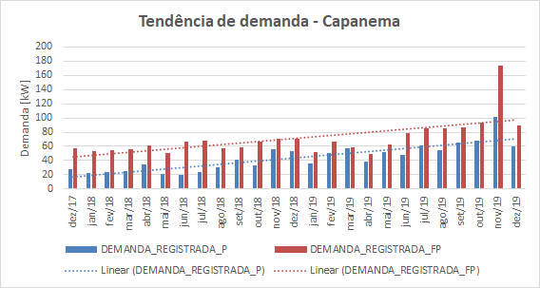
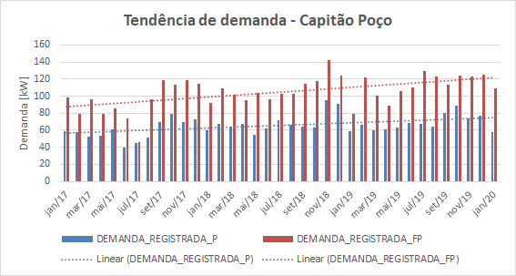
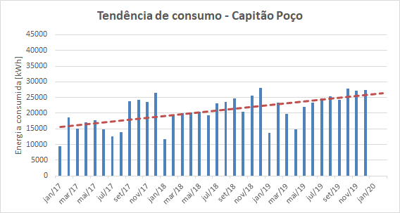
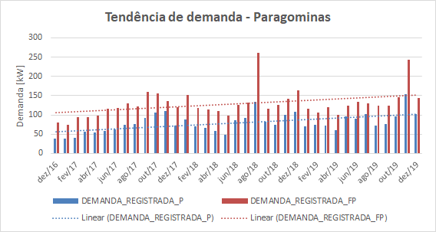
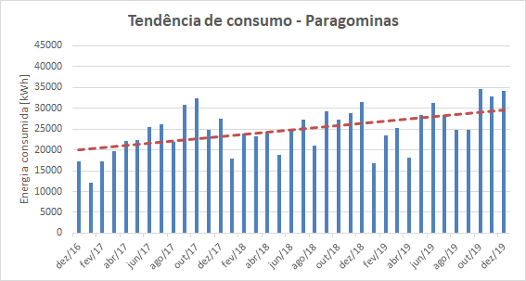
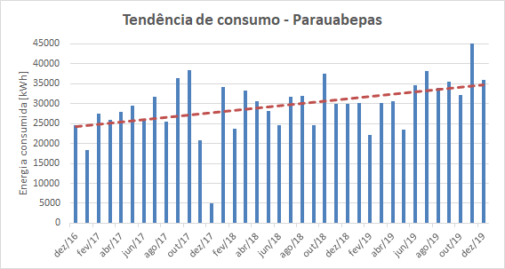
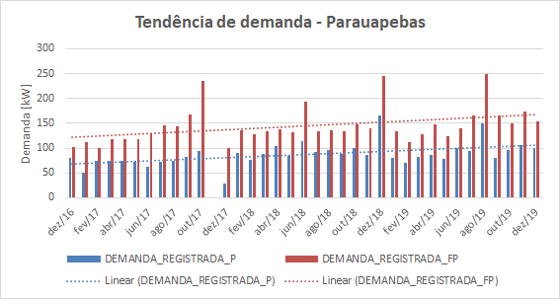
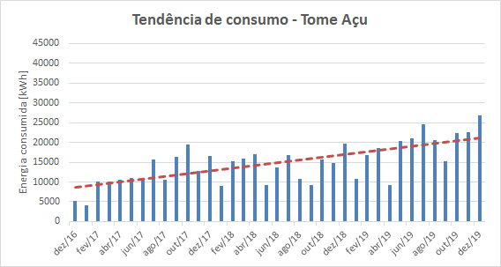
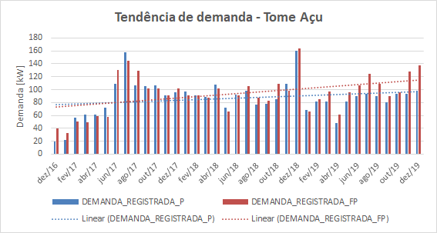
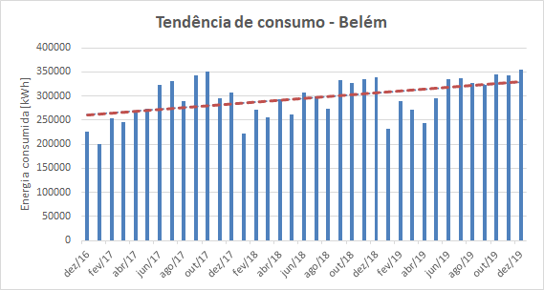
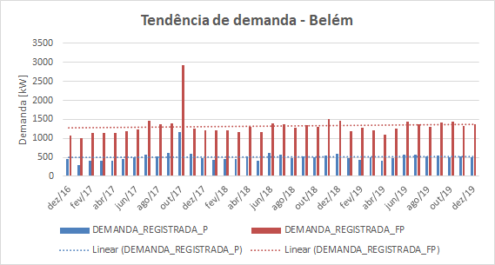
Equações linhas de tendência
UC | Consumo | Demanda P | Demanda FP
Belém | y = 62,006x - 2E+06 | y = 0,0316x - 854,69 | y = 0,0863x - 2410,2
Capanema | y = 19,848x - 847761 | y = 0,0737x - 3157,8 | y = 0,0711x - 3015,9
Capitão Poço | y = 9,5345x - 391775 | y = 0,0166x - 651,58 | y = 0,032x - 1281,4
Paragominas | y = 8,7409x - 353183 | y = 1,2723x + 55,569 | y = 1,2834x + 104,39
Paraupebas | y = 9,5501x - 383538 | y = 0,0341x - 1385,8 | y = 0,0424x - 1689,2
Tome Açu | y = 11,421x - 479169 | y = 0,0179x - 686,26 | y = 0,0383x - 1562,8

Gráficos Reativo Exc
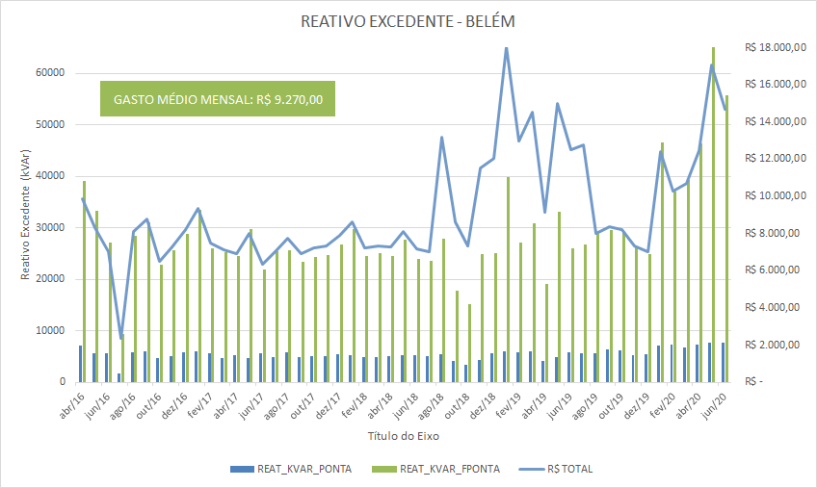
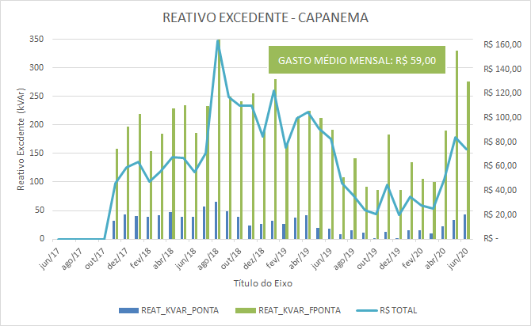

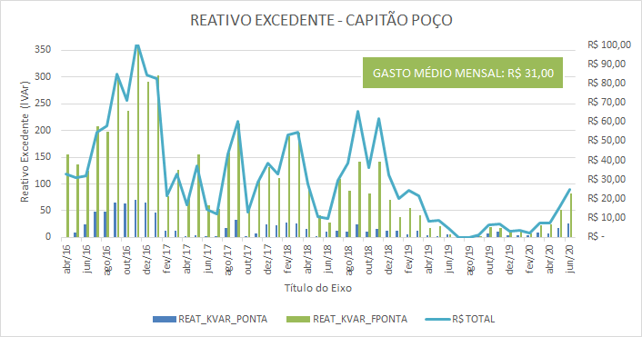
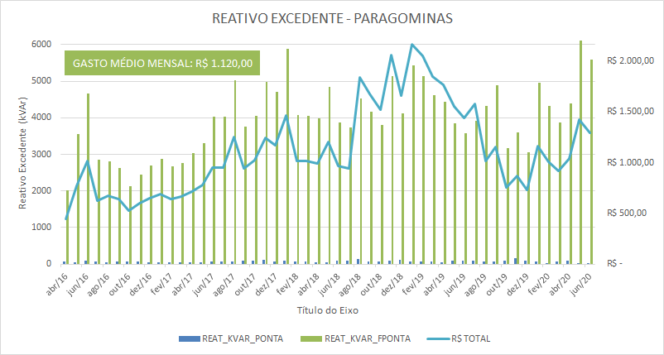

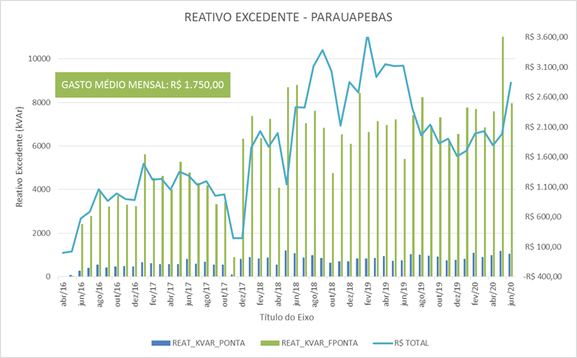

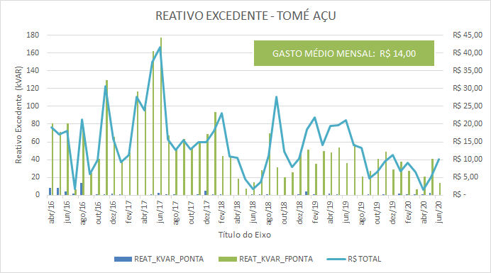

Gráficos Consumo
Histórico consumo de energia - UFPA Belém

Histórico consumo de energia - UFPA Capanema

Histórico consumo de energia - UFPA Capitão Poço

Histórico consumo de energia - UFPA Paragominas

Histórico consumo de energia - UFPA Paraupebas

Histórico consumo de energia - UFPA Tome Açu

